translations for 3rd UI
Languages required & relevant translations

Step # |  | Language | Translation | MEMO
1 | Start Screen | Japanese | Find your perfect match. あなたにおススメの化粧水サンプルをプレゼント。 QRコードをスキャンして今すぐスタート！ | Please include both JPN & ENG for start screen
 |  | English | Please scan QR code to start.
2 | Language Select | Japanese | 言語を選択してください。
 |  | English | Please choose your language.
 | Options | Japanese | 日本語
 |  | English | English
3 | Age Question | Japanese | あなたの年齢を教えてください
 |  | English | What is your age group?
4 | Question #1 | Japanese | 現在の肌状態で最も当てはまるのは？ | 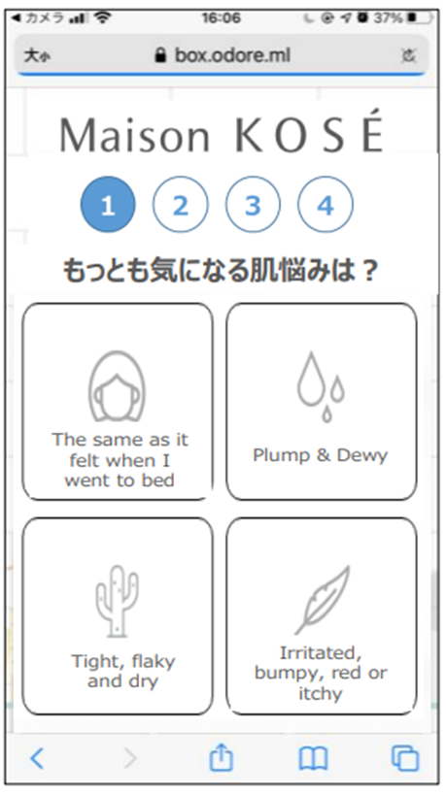 *UI design rough image
 |  | English | Which most closely describes your skin doncition?
 | Multiple Choice Answers | Japanese | メイクすると毛穴が目立つ
 |  |  | 洗顔後お肌がつっぱる
 |  |  | 夕方になるとくすむ
 |  |  | 化粧水がしみる
 |  | English | Pores emphasized by wearing makeup
 |  |  | My skin feels tight after washing
 |  |  | My face looks dull in the evening
 |  |  | My skin feels itchy when applying toner
5 | Question #2 | Japanese | おうち時間はどう過ごしたい？ | 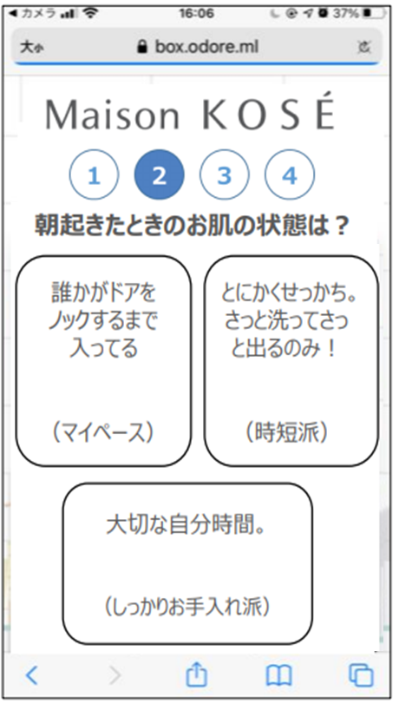 *UI design rough image
 |  | English | What's your game plan while staying home?
 | Multiple Choice Answers | Japanese | おいしいグルメ＆お酒ざんまい
 |  |  | ひたすら寝る
 |  |  | 優雅なバスタイム
 |  | English | Enjou being foodie
 |  |  | Sleep all day
 |  |  | Having relaxing bath time
6 | Question #3 | Japanese | 願いが１つ叶うなら？ | 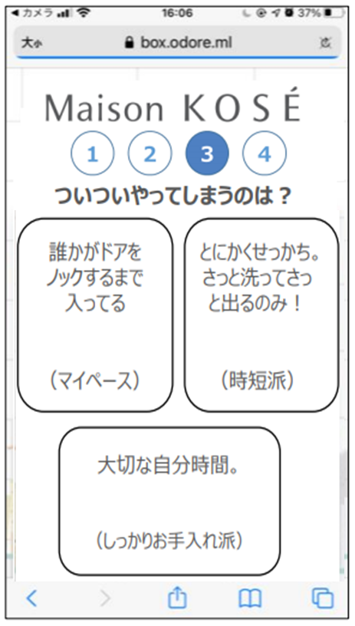 *UI design rough image
 |  | English | Select the one that you wish for;
 | Multiple Choice Answers | Japanese | みんなに愛されるペットに生まれ変わる
 |  |  | 過去へタイムスリップ
 |  |  | 透明人間になってイタズラし放題
 |  | English | Being a lovable pet in my next life
 |  |  | Traveling back in time
 |  |  | Being invisible & playing pranks
7 | Question #4 | Japanese | 1番のストレス発散方法は？ | 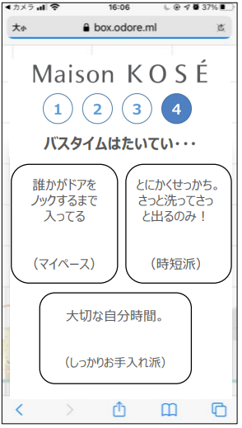 *UI design rough image
 |  | English | My best therapy is…
 | Multiple Choice Answers | Japanese | ひたすら甘いものを食べる
 |  |  | ひとカラ（ひとりカラオケ）
 |  |  | 大好きなアイドル鑑賞
 |  | English | Pigging out on sweets
 |  |  | Solo-karaoke, aka "HITOKARA"
 |  |  | Watching my favorite pop idols on social
8 | Analyzing | Japanese | あなたにぴったりの化粧水を お選びしています。 診断中…
 |  | English | Thank you for participating! We are selecting your perfect moisturizer. Analyzing…
9 | Recommendation for Predia | Japanese | あなたにぴったりの化粧水は・・・ (insert Predia's brand logo here) スパ・エ・メール ブラン コンフォール 海洋深層水＆ハトムギ水配合で、 肌あれ・ニキビ・くすみ※にも。 毛穴も目立ちにくい透明感に満ちた肌にみちびきます。 ニキビを防ぎ、肌あれ・日やけ後のほてりにも効果的◎ GET MY SAMPLE | https://maison.kose.co.jp/site/predia/g/gQLBC/
 |  | English | Your perfect match is… (insert Predia's brand logo here) SPA et MER BLANC CONFORT A soothing toner helps to nourish, purify, soften and renew your complexion. Good for: - Visible pores - Dullness and uneven texture - Acne and blemishes GET MY SAMPLE | 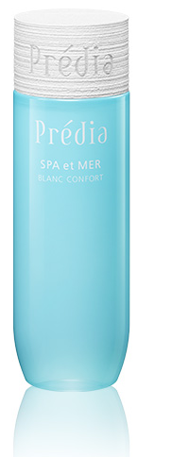
9 | Recommendation for Awake | Japanese | あなたにぴったりの化粧水は・・・ (insert Awake's brand logo here) デイリーグロウ リキッドハイドレイター 乾燥によるハリのなさが気になる肌に深いうるおいを与え、 もっちりとした柔らかな状態を保つオイルインローション。 湧き上がるようなハリとツヤをもたらします。 GET MY SAMPLE | https://maison.kose.co.jp/site/awake/g/gERLM/
 |  | English | Your perfect match is… (insert Awake's brand logo here) Daily Glow liquid hydrator An oil-in lotion that feeds skin with plumping hydration and softens skin texture for a dewy, healthy glow. Good for: - Dryness - Dullness - Loss of Firmness and Elasticity GET MY SAMPLE | 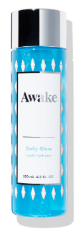
9 | Recommendation for SEKKISEI natural drip | Japanese | あなたにぴったりの化粧水は・・・ (insert SEKKISEI's brand logo here) ナチュラル ドリップ エッセンスのようにまろやかで、心地よく浸透※。 うるおいバリアをととのえる化粧水。すべすべなめらかな透明素肌へ。 ※角層まで GET MY SAMPLE | 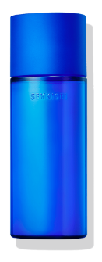 https://maison.kose.co.jp/site/sekkiseiclearwellness/g/gMTWV/
 |  | English | Your perfect match is… (insert SEKKISEI's brand logo here) Natural Drip A moisturizing lotion that balances the moisture barrier, for radiant smooth skin. Good for: - Dryness - Dullness - Dark Circle GET MY SAMPLE
9 | Recommendation for SEKKISEI pure conc | Japanese | あなたにぴったりの化粧水は・・・ (insert SEKKISEI's brand logo here) ピュア コンク 肌をたっぷりうるおわせ、うるおいバリアをととのえる低刺激性化粧水。 毛穴の目立ちにくいキメ細やかな肌へ。 GET MY SAMPLE | 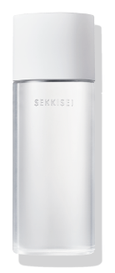 https://maison.kose.co.jp/site/sekkiseiclearwellness/g/gMTWX/
 |  | English | Your perfect match is… (insert SEKKISEI's brand logo here) Pure Conc A gentle moisturizing lotion that gives hydration and balances the moisture barrier. This product is formulated without oil, alcohol, paraben and fragrance. Also dermatologically tested. Good for: - Sensitive skin - Dryness - Visible Pores GET MY SAMPLE
10 | Notification to scan QR and open LINE app | Japanese | デバイス画面上に 表示されるQRコードを スキャンしてください
 |  | English | Please open the camera on your LINE app and scan the QR code.
11 | Add LINE Friends | Japanese | メールアドレス登録とメゾンコーセー公式LINEアカウントを 「友だち追加」 でサンプルプレゼント！ <br> <br> 友だち追加は下記QRコードから ▼ (insert QR here) Step1：友だち追加後、トーク画面で 「MKGINZA」 と送信してください Step2：自動返信で届くプロモーションコードを入力してください Step3：メールアドレスを入力してください Step4：「GET MY SAMPLE」 をクリックしサンプルをお受け取りください (insert "I Agree to~" checkbox here) | 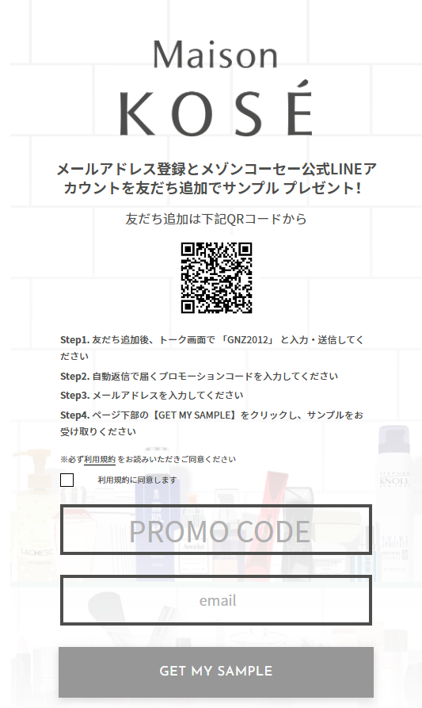
 |  | English | Let’s become friends with Maison KOSÉ official LINE account and enter your email to receive your sample! Please scan the QR code below. ▼ (insert QR here) Step1: After adding friends, please type 「MKGINZA」 and send. Step2: Please type in the autoreply promotion code below. Step3: Please enter your email. Step4: Click 「GET MY SAMPLE」 to receive your sample!
12 | Enter Promo Code | Japanese | 自動返信で届くプロモーションコードを入力してください。 (insert the box for "promo code" here) ※LINEのトーク画面で 「MKGINZA」 と送信し、プロモーションコードを取得してください
 |  | English | Please type in the autoreply promo code below. (insert the box for "promo code" here) *Type MKGINZA on LINE to receive the promo code
12 | Enter Email | Japanese | メールアドレスを入力してください (insert the box for "email" here) (insert "I Agree to~" checkbox here)
 |  | English | Please enter your Email. (insert the box for "email" here) (insert "I Agree to~" checkbox here)
13 | Confirm Promo Code | Japanese | プロモーションコードの入力ありがとうございます 以下をクリックしてサンプルをお受け取り下さい GET MY SAMPLE
 |  | English | Thank you, click below to receive your sample. GET MY SAMPLE
QR must be updated later
14 | Scan QR for NPS Survey | Japanese | THANK YOU! サービス向上のため、以下QRコードより アンケートにご協力をお願いします。 (insert QR here) | Please remain displaying this page a bit longer in order to make our customers' realizing QR for survey.
 |  | English | THANK YOU! (insert QR here) Your feedback helps us serve you better.
 |  | Japanese | このまま続けますか？
 |  | English | Are you still there?
 |  | Japanese | 秒
 |  | English | sec

